XLOOKUP
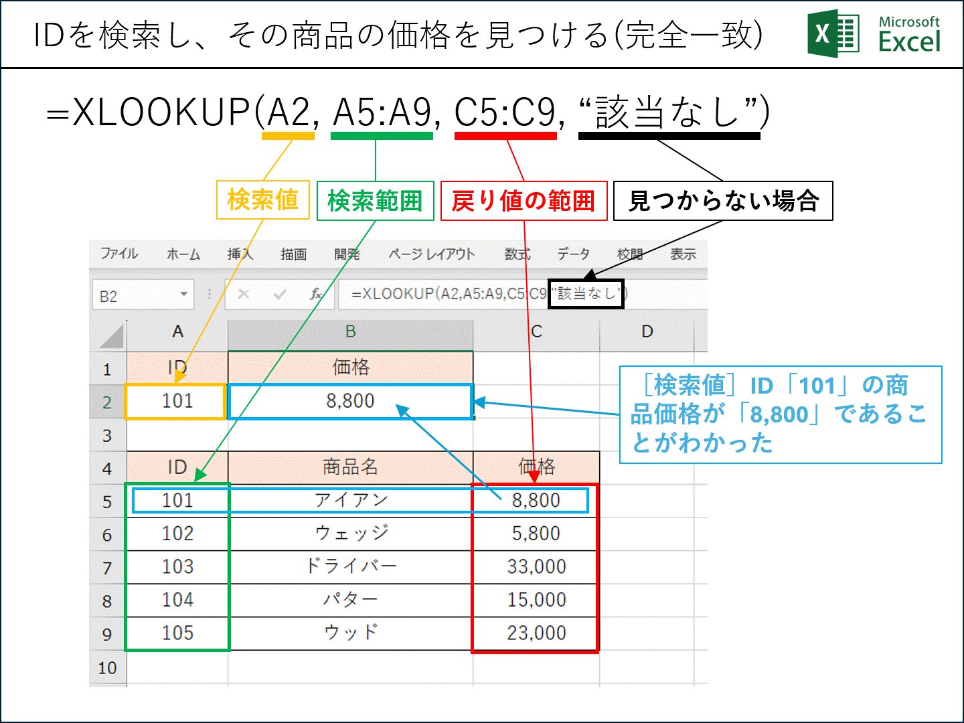
ID | 価格
101 | 8,800

ID | 商品名 | 価格
101 | アイアン | 8,800
102 | ウェッジ | 5,800
103 | ドライバー | 33,000
104 | パター | 15,000
105 | ウッド | 23,000

